商品基本情報一覧画面
画面ID |  |  |  | 画面名 |  |  |  |  | 概要（業務目的）
listproduct |  |  |  | 商品基本情報一覧画面 |  |  |  |  | 商品基本情報一覧を表示、商品番号で検索ができる。

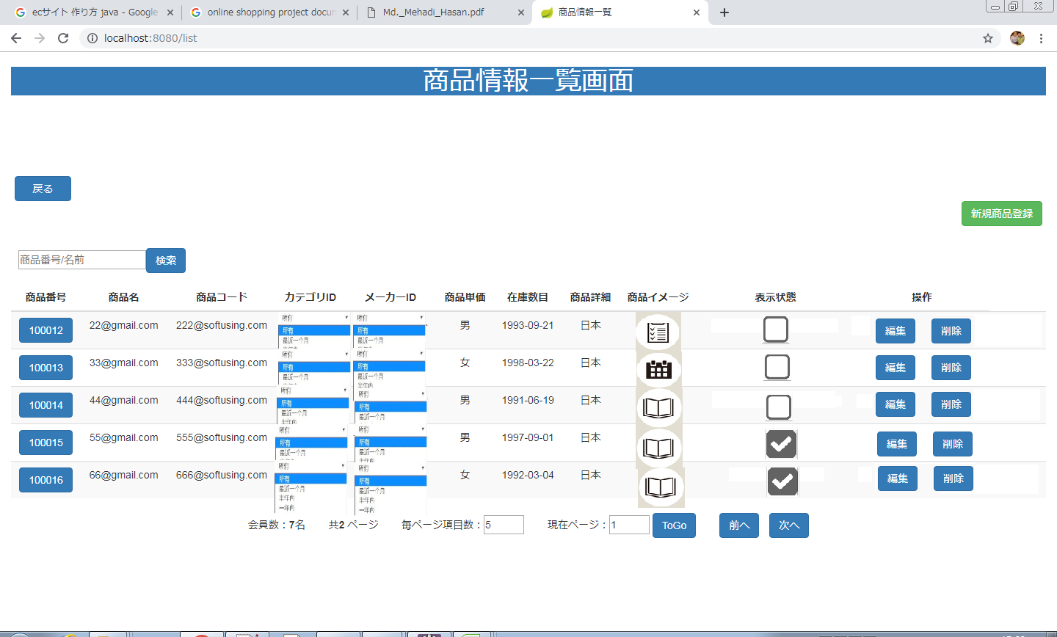
画面レイアウト
【レイアウト】 |  |  |  |  |  |  |  |  |  |  | 【説明】
 |  |  |  |  |  |  |  |  |  |  | ＜表示＞
 |  |  |  |  |  |  |  |  |  |  | 1.初期表示
 |  |  |  |  |  |  |  |  |  |  |  | 商品基本情報を一覧にする。

⑬
⑭
 |  |  |  |  |  |  |  |  |  |  | 2.説明
 |  |  |  |  |  |  |  |  |  |  |  | ①検索：ボタン
 |  |  |  |  |  |  |  |  |  |  |  | ②を入力し、検索ボタンをを押したら
1
 |  |  |  |  |  |  |  |  |  |  |  | 商品番号で検索できます。
②
①
 |  |  |  |  |  |  |  |  |  |  |  | ②検索条件：テキストボックス
 |  |  |  |  |  |  |  |  |  |  |  | 商品番号を入力し、①をを押したら検索ができます。

④
⑤
 |  |  |  |  |  |  |  |  |  |  |  | ③詳細画面：商品番号リンク
 |  |  |  |  |  |  |  |  |  |  |  | 商品番号リンクを押したら商品基本情報
 |  |  |  |  |  |  |  |  |  |  |  | 詳細画面に遷移する。

 |  |  |  |  |  |  |  |  |  |  |  | ④編集：ボタン
 |  |  |  |  |  |  |  |  |  |  |  | 編集ボタンを押したら商品基本情報変更画面
 |  |  |  |  |  |  |  |  |  |  |  | に遷移する。

③
⑩
⑥
⑦
⑨
⑧
 |  |  |  |  |  |  |  |  |  |  |  | ⑤削除：ボタン
 |  |  |  |  |  |  |  |  |  |  |  | 削除を押したら商品基本情報削除確認
 |  |  |  |  |  |  |  |  |  |  |  | 画面が出る。

 |  |  |  |  |  |  |  |  |  |  |  | ⑥毎ページ項目数：テキストボックス
 |  |  |  |  |  |  |  |  |  |  |  | 毎ページ項目数を変更できます。

 |  |  |  |  |  |  |  |  |  |  |  | ⑦現在ページ：テキストボックス
 |  |  |  |  |  |  |  |  |  |  |  | 現在ページを表示する。入力可。

⑪
⑫
 |  |  |  |  |  |  |  |  |  |  |  | ⑧ToGo：ボタン
 |  |  |  |  |  |  |  |  |  |  |  | ToGoを押したら⑦に入力したのページに遷移する。

 |  |  |  |  |  |  |  |  |  |  |  | ⑨前へ：ボタン
 |  |  |  |  |  |  |  |  |  |  |  | 前のページに遷移する。

 |  |  |  |  |  |  |  |  |  |  |  | ➉次へ：ボタン
 |  |  |  |  |  |  |  |  |  |  |  | 次のページに遷移する。

 |  |  |  |  |  |  |  |  |  |  |  | ⑪OK：ボタン
 |  |  |  |  |  |  |  |  |  |  |  | OKを押したら商品基本情報を削除する。

 |  |  |  |  |  |  |  |  |  |  |  | ⑫キャンセル：ボタン
 |  |  |  |  |  |  |  |  |  |  |  | キャンセルを押したら商品基本情報削除の動作を取り消す。

 |  |  |  |  |  |  |  |  |  |  |  | ⑬戻る：ボタン
 |  |  |  |  |  |  |  |  |  |  |  | 戻るを押したらメニューに遷移する。

 |  |  |  |  |  |  |  |  |  |  |  | ⑭新規商品登録
 |  |  |  |  |  |  |  |  |  |  |  | 新規商品画面に遷移する。
 |  |  |  |  |  |  |  |  |  |  | ＜件数＞

項目定義
項目属性 |  |  |  |  |  |  |  |  |  |  | バリデーション |  |  |  |  |  | データベース項目 (*ロジックor詳細設計)
No | グループ タイプ | グループ名 (論理名) | コンポーネント名 | HTMLタイプ | I/O | 型 | 長さ | フォーマット ／スタイル | タブ オーダー | 表示条件 | 必須 | 桁 | 型 | 範囲 | 関連 | 参照 | テーブル | カラム
1 | Form | 検索フォーム | 検索内容 | テキストフィールド | IN | 文字列 | - |  | 1 | 常に表示
2 | Form | 検索フォーム | 検索ボタン | ボタン | IN |  | - |  | 2 | 常に表示
3 | Table | 詳細画面テーブル | 詳細画面 | リンク | IN |  | - |  | 3 | 常に表示
4 | Table | 詳細画面テーブル | 編集 | ボタン | IN |  | - |  | 4 | 常に表示
5 | Form | 削除フォーム | 削除 | ボタン | IN |  | - |  | 5 | 常に表示
6 | Form | ページフォーム | 毎ページ項目数 | テキストフィールド | IN | 文字列 | - |  | 6 | 常に表示
7 | Form | ページフォーム | 現在ページ | テキストフィールド | IN | 文字列 | - |  | 7 | 常に表示
8 | Form | ページフォーム | ToGo | ボタン | IN |  | - |  | 8 | 常に表示
9 | Form | ページフォーム | 前へ | ボタン | IN |  | - |  | 9 | 常に表示
10 | Form | ページフォーム | 次へ | ボタン | IN |  | - |  | 10 | 常に表示
11 | Form | 削除フォーム | OK | ボタン | IN |  | - |  | 11 | 削除を押したら表示
12 | Form | 削除フォーム | キャンセル | ボタン | IN |  | - |  | 12 | 削除を押したら表示
バリデーション

アクション

商品基本情報詳細画面
画面ID |  |  |  | 画面名 |  |  |  |  | 概要（業務目的）
detailproduct |  |  |  | 商品基本情報詳細画面 |  |  |  |  | 商品基本情報を表示、編集不可。

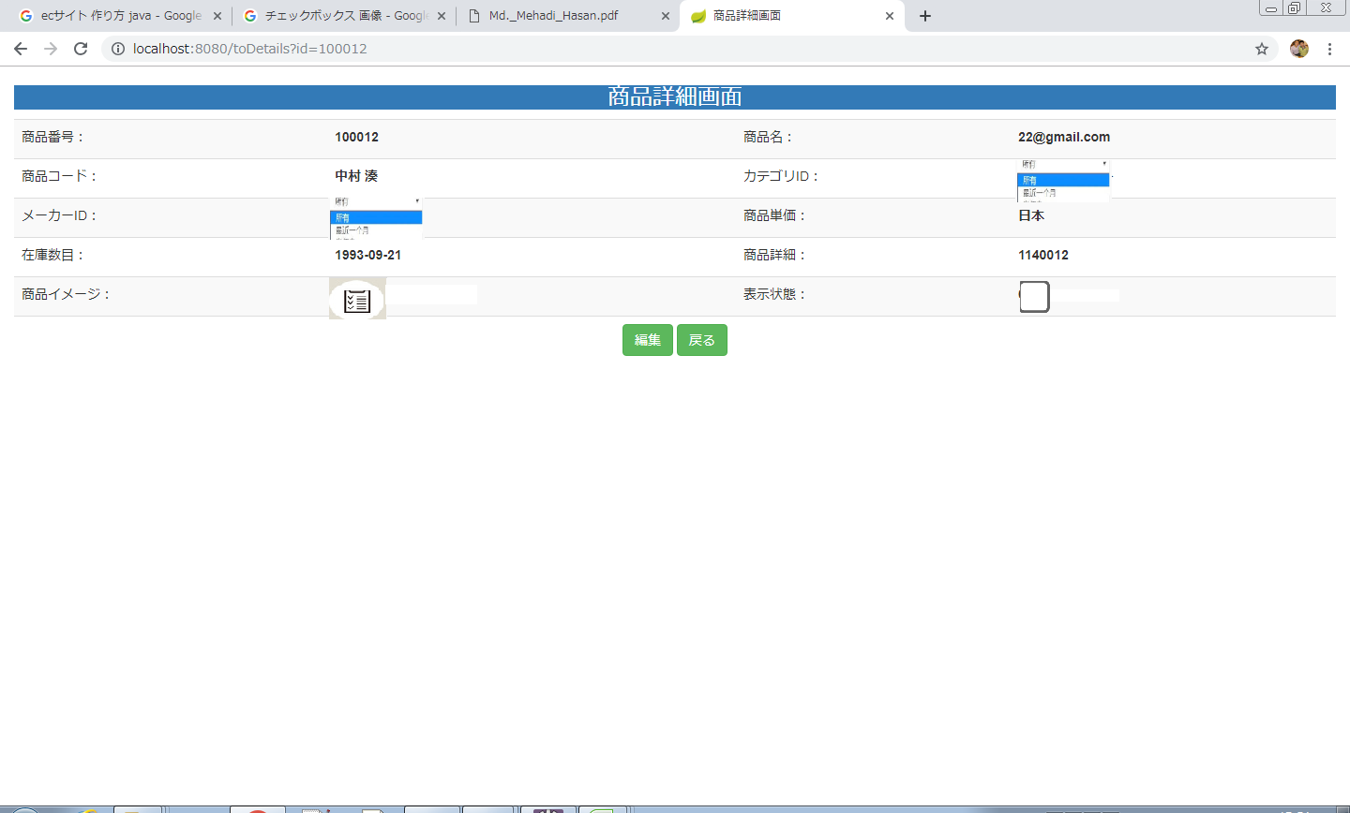
画面レイアウト
【レイアウト】 |  |  |  |  |  |  |  |  |  |  | 【説明】
 |  |  |  |  |  |  |  |  |  |  | ＜表示＞
①
 |  |  |  |  |  |  |  |  |  |  | 1.初期表示
 |  |  |  |  |  |  |  |  |  |  |  | 商品基本情報画面でクリックした商品番号に該当する
 |  |  |  |  |  |  |  |  |  |  |  | 商品基本情報一覧をDBから取得し、表示する。
 |  |  |  |  |  |  |  |  |  |  | 2.説明
 |  |  |  |  |  |  |  |  |  |  |  | ①商品情報
 |  |  |  |  |  |  |  |  |  |  |  | 商品情報を表示する。

 |  |  |  |  |  |  |  |  |  |  |  | ②編集ボタン
 |  |  |  |  |  |  |  |  |  |  |  | 「編集」②ボタンを押すと、商品変更画面に遷移する。

②
③
 |  |  |  |  |  |  |  |  |  |  |  | ③戻るボタン
 |  |  |  |  |  |  |  |  |  |  |  | 「戻る」③ボタンを押すと、商品基本情報一覧画面に遷移する。

 |  |  |  |  |  |  |  |  |  |  | ＜件数＞

項目定義
項目属性 |  |  |  |  |  |  |  |  |  |  | バリデーション |  |  |  |  |  | データベース項目 (*ロジックor詳細設計)
No | グループ タイプ | グループ名 (論理名) | コンポーネント名 | HTMLタイプ | I/O | 型 | 長さ | フォーマット ／スタイル | タブ オーダー | 表示条件 | 必須 | 桁 | 型 | 範囲 | 関連 | 参照 | テーブル | カラム
1 | Form | 操作フォーム | 編集 | ボタン | IN |  | - |  | 1 | 常に表示
2 | Form | 操作フォーム | 戻る | ボタン | IN |  | - |  | 2 | 常に表示
バリデーション

アクション
No | アクション名 | 機能概要
1 | toUpdate | 「編集」②ボタンを押すと、商品基本情報を取得し、商品基本情報変更画面に遷移する。
2 | list | 「戻る」③ボタンを押すと、商品基本情報画面一覧に遷移する。

会員基本情報変更画面
画面ID |  |  |  | 画面名 |  |  |  |  | 概要（業務目的）
updateproduct |  |  |  | 商品基本情報変更画面 |  |  |  |  | 商品基本情報を変更、編集可。

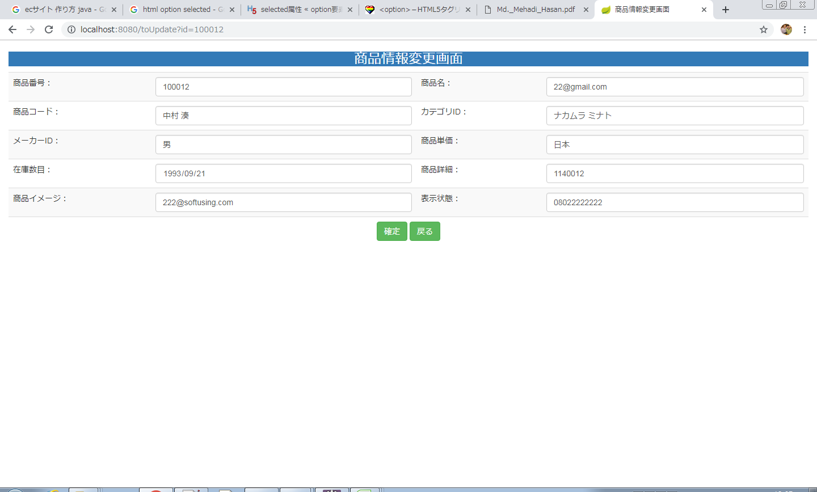
画面レイアウト
【レイアウト】 |  |  |  |  |  |  |  |  |  |  | 【説明】
 |  |  |  |  |  |  |  |  |  |  | ＜表示＞
 |  |  |  |  |  |  |  |  |  |  | 1.初期表示
 |  |  |  |  |  |  |  |  |  |  |  | 商品基本情報現状を表示する。

①
⑥
⑦
 |  |  |  |  |  |  |  |  |  |  | 2.説明
 |  |  |  |  |  |  |  |  |  |  |  | ①-⑩商品情報
②
③
⑧
④
⑨
 |  |  |  |  |  |  |  |  |  |  |  | ⑪確定：ボタン
 |  |  |  |  |  |  |  |  |  |  |  | ①-⑩基本情報の変更内容を入力後、「確定」⑤押下により
 |  |  |  |  |  |  |  |  |  |  |  | 基本情報変更処理を行い、商品基本情報一覧画面に遷移
⑤
⑩
 |  |  |  |  |  |  |  |  |  |  |  | する。

⑫
⑪
 |  |  |  |  |  |  |  |  |  |  |  | ⑫戻る：ボタン
 |  |  |  |  |  |  |  |  |  |  |  | 「戻る」押すと、商品基本情報一覧画面に遷移する。

 |  |  |  |  |  |  |  |  |  |  | ＜件数＞

項目定義
項目属性 |  |  |  |  |  |  |  |  |  |  | バリデーション |  |  |  |  |  | データベース項目 (*ロジックor詳細設計)
No | グループ タイプ | グループ名 (論理名) | コンポーネント名 | HTMLタイプ | I/O | 型 | 長さ | フォーマット ／スタイル | タブ オーダー | 表示条件 | 必須 | 桁 | 型 | 範囲 | 関連 | 参照 | テーブル | カラム
1 | Form | 情報変更フォーム | 商品番号 | テキストフィールド | IN | 文字列 |  |  | 1 | 常に表示
2 | Form | 情報変更フォーム | 商品名前 | テキストフィールド | IN | 文字列 |  |  | 2 | 常に表示

バリデーション

アクション
No | アクション名 | 機能概要
1 | update | 「確定」⑪ボタンを押すと、商品基本情報を更新し、商品基本情報一覧画面に遷移する。
2 | list | 「戻る」⑫ボタンを押すと、商品基本情報画面に遷移する。

会員基本情報新規画面
画面ID |  |  |  | 画面名 |  |  |  |  | 概要（業務目的）
insertproduct |  |  |  | 商品基本情報新規画面 |  |  |  |  | 商品基本情報を新規、編集可。

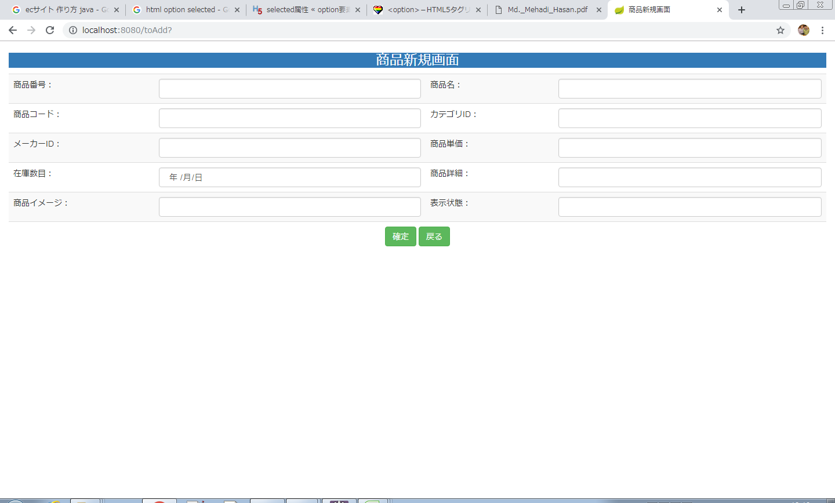
画面レイアウト
【レイアウト】 |  |  |  |  |  |  |  |  |  |  | 【説明】
 |  |  |  |  |  |  |  |  |  |  | ＜表示＞
 |  |  |  |  |  |  |  |  |  |  | 1.初期表示
 |  |  |  |  |  |  |  |  |  |  |  | 空白を表示する。

①
②
③
④
 |  |  |  |  |  |  |  |  |  |  | 2.説明
 |  |  |  |  |  |  |  |  |  |  |  | ①-⑩商品情報入力テキストフィールド

⑤
⑥
⑧
⑦
 |  |  |  |  |  |  |  |  |  |  |  | ⑪確定：ボタン
 |  |  |  |  |  |  |  |  |  |  |  | ①-⑩基本情報の新規内容を入力後、「確定」⑪押下により
 |  |  |  |  |  |  |  |  |  |  |  | 基本情報新規処理を行い、商品基本情報一覧画面に遷移
⑨
⑩
 |  |  |  |  |  |  |  |  |  |  |  | する。

⑫
⑪
 |  |  |  |  |  |  |  |  |  |  |  | ⑫戻る：ボタン
 |  |  |  |  |  |  |  |  |  |  |  | 「戻る」⑫押すと、商品基本情報一覧画面に遷移する。

 |  |  |  |  |  |  |  |  |  |  | ＜件数＞

項目定義
項目属性 |  |  |  |  |  |  |  |  |  |  | バリデーション |  |  |  |  |  | データベース項目 (*ロジックor詳細設計)
No | グループ タイプ | グループ名 (論理名) | コンポーネント名 | HTMLタイプ | I/O | 型 | 長さ | フォーマット ／スタイル | タブ オーダー | 表示条件 | 必須 | 桁 | 型 | 範囲 | 関連 | 参照 | テーブル | カラム

バリデーション

アクション
No | アクション名 | 機能概要
1 | update | 「確定」⑪ボタンを押すと、商品情報を作成し、商品基本情報一覧画面に遷移する。
2 | list | 「戻る」⑫ボタンを押すと、商品基本情報画面に遷移する。

